手取額→額面
【手取額から給与額面を計算するための手順】

【STEP0】事前に考えること
１．この先1年間に必要な年間必要金額を計算する
２．上記1で計算した年間必要金額を12か月で割って、1か月あたりの平均必要額(以下、手取額)を把握する

【STEP1】概算計算
１．現在の住民税を下記シミュレーション表の黄色網掛けに記載 → 設立初年度は記載不要
２．月額の額面金額を黄色網掛けに記載 → 希望手取額より多い金額を仮で記載する
３．源泉所得税を黄色網掛けに記載 ※下記★2参照
４．手取額が自分の想定している金額程度になっているか確認(自分の希望手取額ピッタリは難しいので、想定額を少し超える金額にする)
５．上記４で想定している手取額に満たない場合は、２に戻って金額を再度入力してシミュレーションし、想定手取額になればOk

【STEP２】本計算
１．概算で算出した月額の額面金額と住民税を下記シミュレーション表の緑網掛けへ入力
２．健康保険、厚生年金は★1を参照して緑網掛けに記載
３．源泉所得税を緑網掛けに記載 ※下記★2参照
４．手取額が自分の想定している金額程度になっているか確認(自分の希望手取額ピッタリは難しいので、想定額を少し超える金額にする)
５．上記４で想定している手取額に満たない場合は、1に戻って額面金額を変更して再度シミュレーション

▽シミュレーション表

 |  |  | (単位：円)
 | 備考 | １．概算 | ２．本計算
額面金額
健康保険 | 6.06% | 0
厚生年金 | 9.15% | 0
社会保険料(健康保険・厚生年金)控除後金額 |  | 0 | 0
源泉所得税
住民税 | 現在の月額住民税を記載
手取額 |  | 0 | 0

★1．健康保険、厚生年金の税率は下記URLを参照

https://www.kyoukaikenpo.or.jp/g7/cat330/sb3150/
※毎年、社会保険料の金額が変わるために社会保険を計算しようとしている年度を上記URLから選んでください
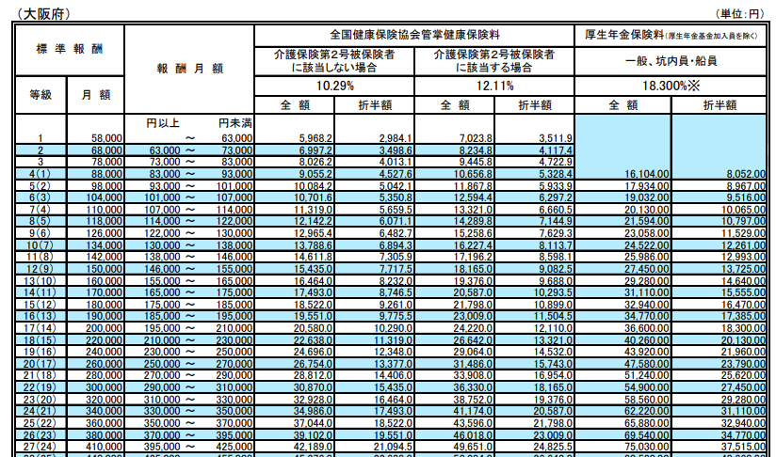
※仮に、額面金額が35万円、介護保険2号被保険者(40～64歳)に該当する場合

★2．令和5年源泉所得税

https://www.nta.go.jp/publication/pamph/gensen/zeigakuhyo2022/02.htm
※毎年、源泉所得税の金額が変わるために令和5年以外を算出する場合はWEB検索で「令和〇年 源泉徴収税額表」と入力して検索してみてください

①上記URLの「給与所得の源泉徴収税額表(月額表)」を開く
②概算で算出した「社会保険料控除後金額」を確認して、「源泉徴収月額表」の左側列のどこに該当するかを確認(下記赤枠参照）
③上記②でどの金額に該当するかを確認後、ご自身の扶養親族の人数に応じて、源泉所得税額を把握

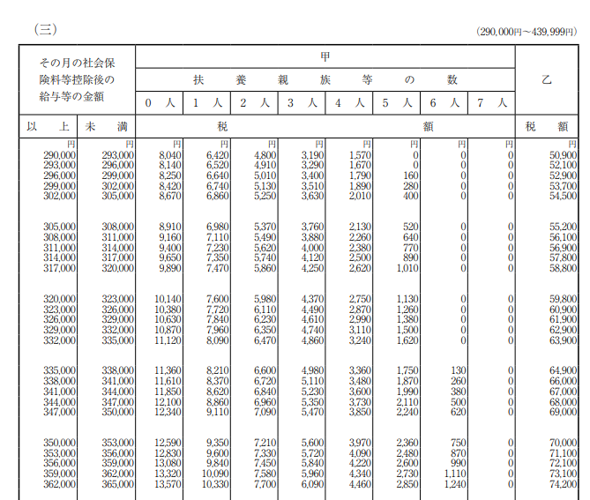
※仮に、社会保険料控除後金額が30万円で、扶養家族が一人の場合

